予選リーグ結果
 | 予選リーグ日程

（1）11：00－
（1）11：00－
（1）11：00－
日 | パート | Aパート |  |  |  |  |  | Ｂパート |  |  |  |  |  | Cパート |  |  |  |  |  | Dパート |  |  |  |  |  | Eパート |  |  |  |  |  | Ｆパート |  |  |  |  |  | Ｇパート |  |  |  |  |  | Ｈパート
 | 試合時間 | 大在東Ａ |  |  |  |  | 主審 | 大在東Ｂ |  |  |  |  | 主審 | 七瀬川・山 |  |  |  |  | 主審 | 七瀬川・川 |  |  |  |  | 主審 | 南大分ＳＰ北 |  |  |  |  | 主審 | 南大分ＳＰ南 |  |  |  |  | 主審 | 明野西小 |  |  |  |  | 主審 | 明野東小 |  |  |  |  | 主審
7 | (１) １０：００－ | 桃 園 | 4 | － | 0 | 大 在 | 金池長浜 | 東大分 | 6 | － | 2 | 三 佐 | 滝尾下郡 | エラン横瀬 | 5 | － | 0 | 城 南 | 判 田 | 別 保 | 10 | － | 1 | 敷 戸 | 東稙田 | 豊後高田 | 2 | － | 1 | 碩 田 | 南大分
月 | (２) １０：４５－ | 金池長浜 | 5 | － | 1 | 県央おおの | 大 在 | 滝尾下郡 | 3 | － | 1 | 千 怒 | 三 佐 | 判 田 | 8 | － | 0 | 中津沖代 | 城 南 | 東稙田 | 0 | － | 2 | 大 野 | 敷 戸 | 南大分 | 0 | － | 4 | 鶴 見 | 碩 田 | 鴛 野 | 0 | － | 0 | 中津豊南 | 挾 間 | 明野西 | 0 | － | 0 | 大平山 | くにさき東 | 明野東 | 7 | － | 0 | 緑 丘 | 玖 珠
休憩時間
18
（2）1３：00－
（2）1３：00－
（2）1３：00－
日 | (３) １２：２５－ | 県央おおの | 1 | － | 8 | 大 在 | 桃 園 | 千 怒 | 0 | － | 1 | 三 佐 | 東大分 | 中津沖代 | 7 | － | 0 | 城 南 | エラン横瀬 | 大 野 | 1 | － | 0 | 敷 戸 | 別 保 | 鶴 見 | 1 | － | 2 | 碩 田 | 豊後高田
 | (４) １３：１０－ | 金池長浜 | 0 | － | 5 | 桃 園 | 県央おおの | 滝尾下郡 | 2 | － | 2 | 東大分 | 千 怒 | 判 田 | 0 | － | 2 | エラン横瀬 | 中津沖代 | 東稙田 | 0 | － | 0 | 別 保 | 大 野 | 南大分 | 1 | － | 7 | 豊後高田 | 鶴 見 | 中津豊南 | 0 | － | 4 | 挾 間 | 鴛 野 | 大平山 | 0 | － | 0 | くにさき東 | 明野西 | 緑 丘 | 1 | － | 3 | 玖 珠 | 明野東
休憩時間
11番：Ｙカード
（3）1５：00－
（3）1５：00－
（3）1５：00－
1番：Ｒカード
 | (５) １４：５０－ | 県央おおの | 0 | － | 6 | 桃 園 | 金池長浜 | 千 怒 | 0 | － | 4 | 東大分 | 滝尾下郡 | 中津沖代 | 0 | － | 5 | エラン横瀬 | 判 田 | 大 野 | 2 | － | 0 | 別 保 | 東稙田 | 鶴 見 | 4 | － | 1 | 豊後高田 | 南大分
 | (６) １５：３５－ | 金池長浜 | 4 | － | 0 | 大 在 | 桃 園 | 滝尾下郡 | 6 | － | 2 | 三 佐 | 東大分 | 判 田 | 9 | － | 0 | 城 南 | エラン横瀬 | 東稙田 | 1 | － | 1 | 敷 戸 | 別 保 | 南大分 | 0 | － | 11 | 碩 田 | 豊後高田 | 鴛 野 | 0 | － | 3 | 挾 間 | 中津豊南 | 明野西 | 6 | － | 0 | くにさき東 | 大平山 | 明野東 | 5 | － | 0 | 玖 珠 | 緑 丘
注意）予選各パート１位、２位は、昭和電工ドーム地下１階４０６号室で17：00から抽選会を行います。抽選時は、マスク着用で指導者１名、選手１名のみの入室とさせていただきます。
日 | パート | Ｉパート |  |  |  |  |  | Ｊパート |  |  |  |  |  | Ｋパート |  |  |  |  |  | Ｌパート |  |  |  |  |  | Ｍパート |  |  |  |  |  | Ｎパート |  |  |  |  |  | Ｏパート |  |  |  |  |  | Pパート
 | 試合時間 | 明野北小 |  |  |  |  | 主審 | 日岡G |  |  |  |  | 主審 | 西の台小 |  |  |  |  | 主審 | 豊府小 |  |  |  |  | 主審 | 西部Ｇ・上 |  |  |  |  | 主審 | 西部Ｇ・下 |  |  |  |  | 主審 | 宗方小 |  |  |  |  | 主審 | 田尻小 |  |  |  |  | 主審
（1）11：00－
7 | (１) １０：００－ | 安 岐 | 0 | － | 1 | 寒 田 | 明野北 |  |  |  |  |  |  | 賀 来 | 0 | － | 3 | 東 陽 | 西の台 | くにみ | 0 | － | 0 | 明 治 | 豊 府 | 北郡坂ノ市 | 1 | － | 1 | 明治北 | 城 東 | 春 日 | 0 | － | 3 | 鶴 崎 | 大 道 | 日 出 | 2 | － | 1 | 戸次吉野 | 宗 方 | 由布川 | 0 | － | 4 | 横瀬西 | 田 尻
月 | (２) １０：４５－ | 明野北 | 0 | － | 5 | 渡町台 | 寒 田 | 日 岡 | 2 | － | 2 | 弥 生 | 森 岡 | 西の台 | 3 | － | 2 | 鶴 居 | 東 陽 | 豊 府 | 2 | － | 2 | 下 毛 | 明 治 | 城 東 | 1 | － | 1 | 竹田直入 | 明治北 | 大 道 | 1 | － | 1 | はやぶさ | 鶴 崎 | 宗 方 | 2 | － | 0 | 上堅田 | 戸次吉野 | 田 尻 | 1 | － | 1 | 佐伯リベロ | 横瀬西
休憩時間
18
（2）1３：00－
日 | (３) １２：２５－ | 渡町台 | 0 | － | 1 | 寒 田 | 安 岐 |  |  |  |  |  |  | 鶴 居 | 1 | － | 2 | 東 陽 | 賀 来 | 下 毛 | 3 | － | 0 | 明 治 | くにみ | 竹田直入 | 0 | － | 2 | 明治北 | 北郡坂ノ市 | はやぶさ | 0 | － | 0 | 鶴 崎 | 春 日 | 上堅田 | 1 | － | 0 | 戸次吉野 | 日 出 | 佐伯リベロ | 0 | － | 2 | 横瀬西 | 由布川
 | (４) １３：１０－ | 明野北 | 1 | － | 6 | 安 岐 | 渡町台 | 弥 生 | 9 | － | 1 | 森 岡 | 日 岡 | 西の台 | 0 | － | 0 | 賀 来 | 鶴 居 | 豊 府 | 4 | － | 0 | くにみ | 下 毛 | 城 東 | 1 | － | 0 | 北郡坂ノ市 | 竹田直入 | 大 道 | 11 | － | 0 | 春 日 | はやぶさ | 宗 方 | 7 | － | 0 | 日 出 | 上堅田 | 田 尻 | 4 | － | 0 | 由布川 | 佐伯リベロ
休憩時間
（3）1５：00－
 | (５) １４：５０－ | 渡町台 | 2 | － | 0 | 安 岐 | 明野北 |  |  |  |  |  |  | 鶴 居 | 3 | － | 1 | 賀 来 | 西の台 | 下 毛 | 1 | － | 2 | くにみ | 豊 府 | 竹田直入 | 0 | － | 1 | 北郡坂ノ市 | 城 東 | はやぶさ | 11 | － | 0 | 春 日 | 大 道 | 上堅田 | 1 | － | 0 | 日 出 | 宗 方 | 佐伯リベロ | 1 | － | 0 | 由布川 | 田 尻
 | (６) １５：３５－ | 明野北 | 0 | － | 7 | 寒 田 | 安 岐 | 日 岡 | 15 | － | 0 | 森 岡 | 弥 生 | 西の台 | 0 | － | 0 | 東 陽 | 賀 来 | 豊 府 | 4 | － | 0 | 明 治 | くにみ | 城 東 | 2 | － | 8 | 明治北 | 北郡坂ノ市 | 大 道 | 7 | － | 0 | 鶴 崎 | 春 日 | 宗 方 | 4 | － | 0 | 戸次吉野 | 日 出 | 田 尻 | 1 | － | 2 | 横瀬西 | 由布川
注意）予選各パート１位、２位は、昭和電工ドーム地下１階４０６号室で17：00から抽選会を行います。抽選時は、マスク着用で指導者１名、選手１名のみの入室とさせていただきます。

決勝トーナメント
 | 第４４回大分県スポーツ少年団サッカー交流大会決勝トーナメント
 |  |  | ◎7/19（日）１回戦～準々決勝の主審は、全て本部審判(1～8)
 |  |  | 7/23（木）準決勝、決勝の主審、副審は、本部審判 |  |  |  |  |  |  |  |  |  |  |  |  |  |  |  |  |  |  |  |  |  |  |  |  |  |  |  |  |  |  |  |  |  |  |  | 優勝： | 明治北ＳＳＣ |  |  |  |  |  |  |  |  |  |  |  |  |  |  | 敢闘賞： | 東陽フットボールクラブ
7/19注意事項
・前半15分、ﾊｰﾌﾀｲﾑ5分、後半15分（飲水休憩タイムは、ｱﾃﾞｨｼｮﾅﾙﾀｲﾑ）
・芝でのアップは、前の試合の前半15分＋ﾊｰﾌﾀｲﾑ5分（ピッチ内）
第１試合のチームは、9：20-9：40（9：35-9：40ピッチ内））
・大分市内チームは、8：30からの設営にご協力下さい。
7/23注意事項
・大分市内３チームは、8：00からの設営に全チーム必ずご協力下さい。
 |  |  |  |  |  |  |  |  |  |  |  |  |  |  |  |  |  |  |  |  |  |  |  |  |  |  |  |  |  |  |  |  |  |  |  |  |  |  |  |  |  |  |  |  |  |  |  |  |  |  |  |  |  |  |  | 宗方サッカークラブ
 |  |  |  |  |  |  |  |  |  |  |  |  |  |  |  |  |  |  |  |  |  |  |  |  |  |  |  |  |  |  |  |  |  |  |  |  |  |  | 準優勝： | 弥生少年サッカークラブ
 |  |  |  |  |  |  |  |  |  |  |  |  |  |  |  |  |  |  |  |  |  |  |  |  |  |  |  |  |  |  |  |  |  |  |  |  |  |  |  |  |  |  |  |  |  |  |  |  |  |  |  |  |  |  | グッドマナー賞： | 明野西ＪＦＣ
 |  |  |  |  |  |  |  |  |  |  |  |  |  |  |  |  |  |  |  |  |  |  |  |  |  |  |  |  |  |  |  |  |  |  |  |  |  |  | ３位： | 日岡サッカースポーツ少年団 アトレチコエラン横瀬 |  |  |  |  |  |  |  |  |  |  |  |  |  |  |  | 碩田サッカースポーツ少年団
 |  |  |  |  |  |  |  |  |  |  |  |  |  |  |  |  |  |  |  |  |  |  |  |  |  |  |  | 優勝 |  |  |  |  |  |  |  |  |  |  |  |  |  |  |  |  |  |  |  |  |  |  |  |  |  |  |  | 豊府サッカースポーツ少年団
 |  |  |  |  |  |  |  |  |  |  |  |  |  |  |  |  |  |  |  |  |  |  |  |  |  |  |  | 明治北ＳＳＣ |  |  |  |  |  |  |  |  |  |  |  |  |  |  |  |  |  |  |  |  |  |  |  |  |  |  |  | 桃園サッカースポーツ少年団

 |  |  |  |  |  |  |  |  |  |  |  |  |  |  |  |  |  |  |  |  |  |  |  |  |  |  |  |  |  |  |  |  |  |  |  |  |  |  |  |  |  |  |  |  |  |  |  |  |  |  |  |  |  |  | フェアプレイ賞： | ＦＣ大野
 |  |  |  |  |  |  |  |  |  |  |  |  |  |  |  |  |  |  |  |  |  |  |  |  |  |  |  |  |  |  | 2 | 4 |  |  |  |  |  |  |  |  |  |  |  |  |  |  |  |  |  |  |  |  |  |  |  | 明野東サッカースポーツ少年団
7/23 （木） |  |  |  |  |  |  |  |  |  |  |  |  |  |  |  |  |  |  |  |  |  |  |  |  |  |  |  |  | 13:00:00 |  |  |  |  |  |  |  |  |  |  |  |  |  |  |  |  |  |  |  |  |  |  |  |  |  |  | 大道サッカースポーツ少年団
 |  |  |  |  |  |  |  |  |  |  |  |  | 弥 生 |  |  |  |  |  |  |  |  |  |  |  |  |  |  |  | サッカーラグビー場B-1 |  |  |  |  |  |  |  |  |  |  |  |  |  | 明治北 |  |  |  |  |  |  |  |  |  |  |  |  | 寒田少年サッカークラブ

0 E x 1
 |  |  |  |  |  |  |  |  |  |  |  |  |  |  | 0 |  |  |  | 0 |  |  |  |  |  |  |  |  |  |  |  |  |  |  |  |  |  |  |  |  |  |  |  |  |  |  | 4 | 0
 |  |  |  |  |  |  |  |  |  |  |  |  |  | 10:30:00 |  |  |  |  |  |  |  |  |  |  |  |  |  |  |  |  |  |  |  |  |  |  |  |  |  |  |  |  |  | 10:30:00
 |  |  |  |  |  |  |  |  |  |  |  |  |  | サッカーラグビー場B-1 |  |  |  |  |  |  |  |  |  |  |  |  |  |  |  |  |  |  |  |  |  |  |  |  |  |  |  |  |  | サッカーラグビー場B-2

3P K4
 |  |  |  |  | アトレチコエラン横瀬 |  |  |  |  |  |  |  |  |  |  |  |  |  |  | 弥 生 |  |  |  |  |  |  |  |  |  |  |  |  |  |  | 明治北 |  |  |  |  |  |  |  |  |  |  |  |  |  |  | 日 岡
 |  |  |  |  |  |  |  | 2 |  |  | 2 |  |  |  |  |  |  |  |  |  |  |  | 0 |  |  | 3 |  |  |  |  |  |  |  |  |  |  |  | 0 |  |  | 8 |  |  |  |  |  |  |  |  |  |  |  | 1 |  |  | 0
 |  |  |  |  |  |  |  |  | 7 |  |  |  |  |  |  |  |  |  |  |  |  |  |  | 8 |  |  |  |  |  |  |  |  |  |  |  |  |  |  | 7 |  |  |  |  |  |  |  |  |  |  |  |  |  |  | 8
 |  |  |  |  |  |  |  | 15:00:00 |  |  |  |  |  |  |  |  |  |  |  |  |  |  | 15:50:00 |  |  |  |  |  |  |  |  |  |  |  |  |  |  | 15:00:00 |  |  |  |  |  |  |  |  |  |  |  |  |  |  | 15:50:00
3P K4
 |  |  |  |  |  | 大在東Ｇ A-1 |  |  |  |  |  |  |  |  |  |  |  |  |  |  | 大在東Ｇ A-2 |  |  |  |  |  |  |  |  |  |  |  |  |  |  | サッカーラグビー場B-1 |  |  |  |  |  |  |  |  |  |  |  |  |  |  | サッカーラグビー場B-2 |  |  |  |  |  |  | 0 | 0
7/19 （日） |  |  |  |  | 5 | 2 |  |  |  |  |  |  | 2 | 0 |  |  |  |  |  | 2 | 3 |  |  |  |  |  |  | 0 | 4 |  |  |  |  |  | 3 | 2 |  |  |  |  |  |  | 2 | 0 |  |  |  |  |  | 0 | 1
 |  |  |  |  | 5 |  |  |  |  |  |  |  | 5 |  |  |  |  |  |  | 6 |  |  |  |  |  |  |  | 6 |  |  |  |  |  |  | 5 |  |  |  |  |  |  |  | 5 |  |  |  |  |  |  | 6 |  |  |  |  |  |  |  | 6
 |  |  |  | 13:20:00 |  |  |  |  |  |  |  | 13:20:00 |  |  |  |  |  |  | 14:10:00 |  |  |  |  |  |  |  | 14:10:00 |  |  |  |  |  |  | 13:20:00 |  |  |  |  |  |  |  | 13:20:00 |  |  |  |  |  |  | 14:10:00 |  |  |  |  |  |  |  | 14:10:00
3P K2
 |  |  |  |  | A1 |  |  |  |  |  |  |  | A2 |  |  |  |  |  |  | A1 |  |  |  |  |  |  |  | A2 |  |  |  |  |  |  | B1 |  |  |  |  |  |  |  | Ｂ2 |  |  |  |  |  |  | Ｂ1 |  |  |  |  |  | 0 | 0 | Ｂ2
 |  |  | 1 | 0 |  |  | 3 | 1 |  |  | 4 | 2 |  |  | 2 | 0 |  | 6 | 0 |  |  | 4 | 0 |  |  | 3 | 0 |  |  | 1 | 7 |  | 3 | 0 |  |  | 5 | 0 |  |  | 8 | 0 |  |  | 2 | 3 |  | 3 | 0 |  |  | 4 | 1 |  |  |  |  |  |  | 3 | 2
 |  |  | 1 |  |  |  | 1 |  |  |  | 2 |  |  |  | 2 |  |  | 3 |  |  |  | 3 |  |  |  | 4 |  |  |  | 4 |  |  | 1 |  |  |  | 1 |  |  |  | 2 |  |  |  | 2 |  |  | 3 |  |  |  | 3 |  |  |  | 4 |  |  |  | 4
 |  |  | 10:00:00 |  |  |  | 10:00:00 |  |  |  | 10:50:00 |  |  |  | 10:50:00 |  |  | 11:40:00 |  |  |  | 11:40:00 |  |  |  | 12:30:00 |  |  |  | 12:30:00 |  |  | 10:00:00 |  |  |  | 10:00:00 |  |  |  | 10:50:00 |  |  |  | 10:50:00 |  |  | 11:40:00 |  |  |  | 11:40:00 |  |  |  | 12:30:00 |  |  |  | 12:30:00
 |  |  | A1 |  |  |  | A2 |  |  |  | A1 |  |  |  | A2 |  |  | A1 |  |  |  | A2 |  |  |  | A1 |  |  |  | A2 |  |  | Ｂ1 |  |  |  | Ｂ2 |  |  |  | B1 |  |  |  | B2 |  |  | B1 |  |  |  | B2 |  |  |  | B1 |  |  |  | B2

 |  | 1 |  | 2 |  | 3 |  | 4 |  | 5 |  | 6 |  | 7 |  | 8 | 9 |  | 10 |  | 11 |  | 12 |  | 13 |  | 14 |  | 15 |  | 16 | 17 |  | 18 |  | 19 |  | 20 |  | 21 |  | 22 |  | 23 |  | 24 | 25 |  | 26 |  | 27 |  | 28 |  | 29 |  | 30 |  | 31 |  | 32
 |  | 寒 田 |  | くにみ |  | 碩 田 |  | 上堅田 |  | エラン横瀬 |  | 玖 珠 |  | 大 野 |  | 田 尻 | 大 道 |  | 鴛 野 |  | 東 陽 |  | 大平山 |  | 桃 園 |  | 城 東 |  | 東大分 |  | 弥 生 | 明野東 |  | 別 保 |  | 豊 府 |  | 鶴 見 |  | 明治北 |  | 渡町台 |  | 挾 間 |  | 西の台 | 横瀬西 |  | 金池長浜 |  | 日 岡 |  | はやぶさ |  | 明野西 |  | 判 田 |  | 宗 方 |  | 滝尾下郡

フレンドリートーナメント
 | 第４４回大分県スポーツ少年団サッカー交流大会フレンドリートーナメント
 |  |  | ◎7/19（日）１回戦～準々決勝の主審は、全て相互審判(1～8)
 |  |  | 7/23（木）準決勝、決勝の主審は、本部審判 |  |  |  |  |  |  |  |  |  |  |  |  |  |  |  |  |  |  |  |  |  |  |  |  |  |  |  |  |  |  |  |  | 優勝： | 下毛ＦＣ
7/19注意事項
・前半15分、ﾊｰﾌﾀｲﾑ5分、後半15分（飲水休憩タイムは、ｱﾃﾞｨｼｮﾅﾙﾀｲﾑ）
・大分市内チームは、8：00からの設営と運営（会場担当）に
全チーム必ずご協力下さい。
・青字が、主審担当チーム（1人制）
7/23注意事項
・大分市内２チームは、8：00からの設営に全チーム必ずご協力下さい。
 |  |  |  |  |  |  |  |  |  |  |  |  |  |  |  |  |  |  |  |  |  |  |  |  |  |  |  |  |  |  |  |  |  |  |  | 準優勝： | 竹田直入ＦＣ

 |  |  |  |  |  |  |  |  |  |  |  |  |  |  |  |  |  |  |  |  |  |  |  |  |  |  |  |  |  |  |  |  |  |  |  | ３位： | 北郡坂ノ市サッカースポーツ少年団 明治サッカースポーツ少年団
 |  |  |  |  |  |  |  |  |  |  |  |  |  |  |  |  |  |  |  |  |  |  |  |  |  |  | 優勝
 |  |  |  |  |  |  |  |  |  |  |  |  |  |  |  |  |  |  |  |  |  |  |  |  |  |  | 下毛ＦＣ

 |  |  |  |  |  |  |  |  |  |  |  |  |  |  |  |  |  |  |  |  |  |  |  |  |  |  |  |  |  | 0 | 3
7/23 （木） |  |  |  |  |  |  |  |  |  |  |  |  |  |  |  |  |  |  |  |  |  |  |  |  |  |  |  | 11:30:00
 |  |  |  |  |  |  |  |  |  |  |  |  | 竹田直入 |  |  |  |  |  |  |  |  |  |  |  |  |  |  | サッカーラグビー場B-2 |  |  |  |  |  |  |  |  |  |  | 下 毛

 |  |  |  |  |  |  |  |  |  |  |  |  |  |  |  | 1 | 0 |  |  |  |  |  |  |  |  |  |  |  |  |  |  |  |  |  |  |  |  |  |  |  |  | 4 | 0
 |  |  |  |  |  |  |  |  |  |  |  |  |  | 9:30:00 |  |  |  |  |  |  |  |  |  |  |  |  |  |  |  |  |  |  |  |  |  |  |  |  |  | 9:30:00
 |  |  |  |  |  |  |  |  |  |  |  |  |  | サッカーラグビー場B-1 |  |  |  |  |  |  |  |  |  |  |  |  |  |  |  |  |  |  |  |  |  |  |  |  |  | サッカーラグビー場B-2

 |  |  |  |  | 竹田直入 |  |  |  |  |  |  |  |  |  |  |  |  |  |  | 明 治 |  |  |  |  |  |  |  |  |  |  |  |  | 下 毛 |  |  |  |  |  |  |  |  |  |  |  |  | 北郡坂ノ市
 |  |  |  |  |  |  |  |  | 1 | 3 |  |  |  |  |  |  |  |  |  |  |  |  |  | 2 | 0 |  |  |  |  |  |  |  |  |  |  | 0 | 1 |  |  |  |  |  |  |  |  |  |  |  |  | 3 | 0
 |  |  |  |  |  |  |  |  | 7 |  |  |  |  |  |  |  |  |  |  |  |  |  |  | 7 |  |  |  |  |  |  |  |  |  |  |  | 7 |  |  |  |  |  |  |  |  |  |  |  |  |  | 7
 |  |  |  |  |  |  |  | 14:30:00 |  |  |  |  |  |  |  |  |  |  |  |  |  |  | 15:20:00 |  |  |  |  |  |  |  |  |  |  |  | 14:10:00 |  |  |  |  |  |  |  |  |  |  |  |  |  | 15:00:00
3PK1
5PK4
3PK2
 |  |  |  |  |  | 西部グランド上 |  |  |  |  |  |  |  |  |  |  |  |  |  |  | 西部グランド 下 |  |  |  |  |  | 1 | 1 |  |  |  |  |  | 南大分ＳＰ 南 |  |  |  |  |  |  |  |  |  |  |  | 1 | 1 | 南大分ＳＰ 北 |  |  |  |  |  | 0 | 0
7/19 （日） |  |  |  |  | 2 | 1 |  |  | 6負け |  |  |  | 0 | 2 |  |  |  |  |  | 1 | 0 |  |  | 6負け |  |  |  |  |  |  |  |  | 4 | 1 |  | 6負け |  |  | 0 | 3 |  |  |  |  |  |  |  |  |  | 6負け
 |  |  |  |  | 5 |  |  |  |  |  |  |  | 5 |  |  |  |  |  |  | 6 |  |  |  |  |  |  | 6 |  |  |  |  |  | 5 |  |  |  |  |  | 5 |  |  |  |  |  |  | 6 |  |  |  |  |  |  |  | 6
 |  |  |  | 12:50:00 |  |  |  |  |  |  |  | 12:50:00 |  |  |  |  |  |  | 13:40:00 |  |  |  |  |  |  | 13:40:00 |  |  |  |  |  | 12:30:00 |  |  |  |  |  | 12:30:00 |  |  |  |  |  |  | 13:20:00 |  |  |  |  |  |  |  | 13:20:00
4PK5
3PK4
2PK1
 |  |  |  |  | 上 |  |  |  |  |  |  |  | 下 |  |  |  |  |  |  | 上 |  | 1 | 1 |  |  |  | 下 |  | 0 | 0 |  |  | 南 |  |  |  |  |  | 北 |  |  |  |  |  |  | 南 |  | 0 | 0 |  |  |  |  | 北
 |  |  | 2 | 0 | 3負け |  | 0 | 4 |  |  | 1 | 0 | 3負け |  | 0 | 5 |  | 0 | 3 | 5負け |  |  |  |  |  |  | 5負け |  |  |  |  |  | 4負け |  |  |  |  |  | 4負け |  | 8 | 0 |  | 3 | 1 | 5負け |  |  |  |  |  | 3 | 0 | 5負け |  | 2 | 0
 |  |  | 1 |  |  |  | 1 |  |  |  | 2 |  |  |  | 2 |  |  | 3 |  |  |  | 3 |  |  |  |  |  |  | 4 |  |  |  |  |  |  |  |  |  |  |  | 2 |  |  | 3 |  |  |  | 3 |  |  |  | 4 |  |  |  | 4
 |  |  | 9:30:00 |  |  |  | 9:30:00 |  |  |  | 10:20:00 |  |  |  | 10:20:00 |  |  | 11:10:00 |  |  |  | 11:10:00 |  |  |  |  |  |  | 12:00:00 |  |  |  |  |  |  |  |  |  |  |  | 10:00:00 |  |  | 10:50:00 |  |  |  | 10:50:00 |  |  |  | 11:40:00 |  |  |  | 11:40:00
 |  |  | 上 |  |  |  | 下 |  |  |  | 上 |  |  |  | 下 |  |  | 上 |  |  |  | 下 |  |  |  |  |  |  | 下 |  |  |  |  |  |  |  |  |  |  |  | 北 |  |  | 南 |  |  |  | 北 |  |  |  | 南 |  |  |  | 北
 |  |  | C3 |  |  |  | D3 |  |  |  | A3 |  |  |  | B3 |  |  | G3 |  |  |  | H3 |  |  |  |  |  |  | 3勝ち |  |  |  |  |  |  |  |  |  |  |  | J3 |  |  | O3 |  |  |  | P3 |  |  |  | M3 |  |  |  | N3
会場担当チーム
 |  | 1 |  | 2 |  | 3 |  | 4 |  | 5 |  | 6 |  | 7 |  | 8 | 9 |  | 10 |  | 11 |  | 12 |  | 13 | 14 |  | 15 |  | 16 | 17 | 18 |  | 19 | 20 |  | 21 | 22 |  | 23 |  | 24 | 25 |  | 26 |  | 27 |  | 28 |  | 29 |  | 30 |  | 31 |  | 32
 |  | 大 在 |  | 由布川 |  | 三 佐 |  | 戸次吉野 |  | 中津沖代 |  | 春 日 |  | 東稙田 |  | 竹田直入 | 豊後高田 |  | 明 治 |  | 中津豊南 |  | 賀 来 |  | くにさき東 |  |  | 緑 丘 |  | 明野北 | 安 岐 |  |  | 森 岡 |  |  | 鶴 居 |  |  | 下 毛 |  | 南大分 | 北郡坂ノ市 |  | 敷 戸 |  | 鶴 崎 |  | 城 南 |  | 日 出 |  | 千 怒 |  | 佐伯リベロ |  | 県央おおの
 |  | A3位 |  | P4位 |  | B3位 |  | O4位 |  | C3位 |  | N4位 |  | D3位 |  | M4位 | E3位 |  | L4位 |  | F3位 |  | K4位 |  | G3位 | J4位 |  | H3位 |  | I4位 | I3位 | H4位 |  | J3位 | G4位 |  | K3位 | F4位 |  | L3位 |  | E4位 | M3位 |  | D4位 |  | N3位 |  | C4位 |  | O3位 |  | B4位 |  | P3位 |  | A4位

決勝T会場設営
第４４回大分県スポーツ少年団サッカー交流大会 会場図
大分県スポーツ公園 サッカーラグビー場
 |  |  |  |  |  |  |  |  |  |  |  |  |  |  |  | ①芝生・応援席

芝生・応援席 |  |  |  |  |  |  |  | 50m |  |  |  |  |  |  |  |  |  |  |  |  |  |  |  |  |  |  |  |  |  |  |  |  | 芝生・応援席
設営担当：第１試合を除く
E,F,G,Hパートの大分市内チーム
設営担当：第１試合を除く
A,B,C,Dパートの大分市内チーム
 |  |  |  |  |  |  |  |  |  |  |  |  | ○ |  | ○ |  | ○ |  | ○ |  | ○ |  | ○ |  | ○

 |  |  |  |  |  |  |  |  |  |  |  |  |  |  |  |  |  |  | ○
 |  |  |  |  | センターサークル半径７ｍ、ゴールエリア４ｍ、 ぺナルテｲエリア１２ｍ、ぺナルテｲマーク８ｍ、ぺナルテｲアーク半径７ｍ
 |  | ベンチ |  |  |  |  |  |  |  |  |  |  |  |  |  |  |  |  | ○ |  |  |  |  |  |  |  |  |  |  |  |  | ベンチ
A1（南コート）
 |  |  |  |  |  |  |  |  |  |  |  |  | ○ |  | 68m |  | ○ |  | ○ |  | ○ |  | ○ |  | ○
A2（北コート）
 |  | ベンチ |  |  |  |  |  |  |  |  |  |  |  |  |  |  |  |  | ○ |  |  |  |  |  |  |  |  |  |  |  |  | ベンチ

 |  |  |  |  |  |  |  |  |  |  |  |  |  |  |  |  |  |  | ○

 |  |  | 5m |  |  |  |  |  |  |  |  |  |  |  |  |  |  |  | ○ |  |  |  |  |  |  |  |  |  |  |  | 5m
 |  |  |  | 5m |  |  |  |  |  |  |  |  | ○ |  | ○ |  | ○ |  | ○ |  | ○ |  | ○ |  | ○ |  |  |  |  | 5m

 |  | ↑ |  |  |  |  |  |  |  |  |  |  |  |  |  |  |  | 本部ﾃﾝﾄ |  |  |  |  |  |  |  |  |  |  |  |  |  | ↑
 |  | ↑ |  |  |  | ①応援席(スタンド） |  |  |  |  |  |  |  |  |  | ④管理棟（来賓・役員） |  |  |  |  |  |  | ①応援席(スタンド） |  |  |  |  |  |  |  |  | ↑
 | ②応援出入り口 |  |  |  |  |  |  |  |  |  |  |  |  |  |  |  |  |  |  |  |  |  |  |  |  |  |  |  | ②応援出入り口
⑥車進入禁止 |  |  |  |  |  |  |  |  |  |  |  |  |  |  |  |  |  | ③出入口締切
 |  |  |  |  |  |  |  |  |  |  |  |  |  |  |  |  | （役員のみ）
⑥Ｂ駐車場 |  |  |  |  |  |  |  |  |  |  |  |  |  |  |  |  |  | テント設営可 |  |  |  | 倉庫

 |  |  |  |  |  |  |  |  |  |  |  |  |  |  |  |  |  |  |  |  |  | WC
設営：7/19（日）8：30～
ゴール移動・ネット張り
を行います。

 |  |  |  |  |  |  |  |  |  |  |  |  |  | ② | 出
①芝生・応援席 |  |  |  |  |  |  |  |  |  |  |  |  | ← | 応 | 入 |  | （役員のみ）
 |  |  |  |  |  |  |  |  |  |  |  |  | ↓ | 援 | 口 |  |  | ③出入口締切 |  |  |  |  |  |  |  |  | ②応援出入り口
芝生・応援席 |  | ← | ← | ← | ← | ← | ← |  | ← | ← | ← | ← | ← |  |  |  |  | 本部ﾃﾝﾄ |  |  |  |  |  |  |  |  |  | ↓ | → | → | → | → | → | ↓
設営担当：第１試合を除く
大分市内全チーム
 |  |  |  |  |  |  |  |  | 50m

設営担当：第１試合を除く
大分市内全チーム
 |  |  |  |  | 5m |  |  |  |  |  |  |  |  | ○ |  | ○ |  | ○ |  | ○ |  | ○ |  | ○ |  | ○ |  |  |  |  | 5m
 |  |  |  | 5m |  |  |  |  |  |  |  |  |  |  |  |  |  |  |  |  |  |  |  |  |  |  |  |  |  |  |  | 5m
 |  |  |  |  |  |  |  |  |  |  |  |  |  |  |  |  |  |  |  | ○
 |  |  | ベンチ |  |  | センターサークル半径７ｍ、ゴールエリア４ｍ、 ぺナルテｲエリア１２ｍ、ぺナルテｲマーク８ｍ、ぺナルテｲアーク半径７ｍ
 |  |  | ベンチ |  |  |  |  |  |  |  |  |  |  |  |  |  |  |  |  | ○ |  |  |  |  |  |  |  |  |  |  |  |  | ベンチ

B1（南コート）
 |  |  |  |  |  |  |  |  |  |  |  |  |  | ○ |  | 68m |  | ○ |  | ○ |  | ○ |  | ○ |  | ○
B2（北コート）
 |  |  | ベンチ |  |  |  |  |  |  |  |  |  |  |  |  |  |  |  |  | ○ |  |  |  |  |  |  |  |  |  |  |  |  | ベンチ

 |  |  |  |  |  |  |  |  |  |  |  |  |  |  |  |  |  |  |  | ○

 |  |  |  |  |  |  |  |  |  |  |  |  |  |  |  |  |  |  |  | ○
 |  |  |  |  |  |  |  |  |  |  |  |  |  | ○ |  | ○ |  | ○ |  | ○ |  | ○ |  | ○ |  | ○

 |  |  |  |  |  |  |  |  |  |  |  |  |  |  |  | ①芝生・応援席

 | ※チーム用テントの搬入は、②応援出入り口より行うこと。 |  |  |  |  |  |  |  |  |  |  |  |  |  |  |  |  |  |  |  |  | ※喫煙は、本部テント裏の吸い殻入れ付近のみとする。
 | ※チーム用横断幕は、ネットへの取り付け不可。 |  |  |  |  |  |  |  |  |  |  |  |  |  |  |  |  |  |  |  |  |  | Ａ管理棟裏を含む。

南大分SP駐車エリア
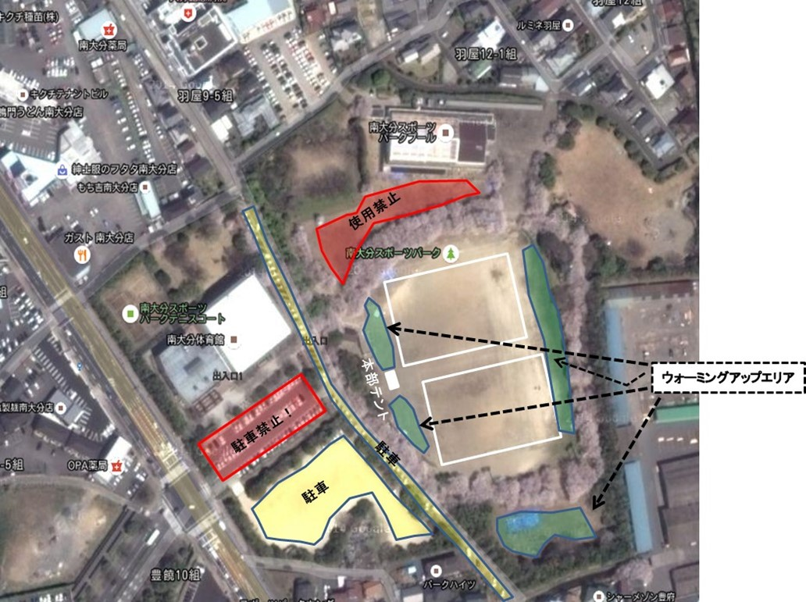
南大分ＳＰ会場使用上の注意事項

西部グランド駐車エリア
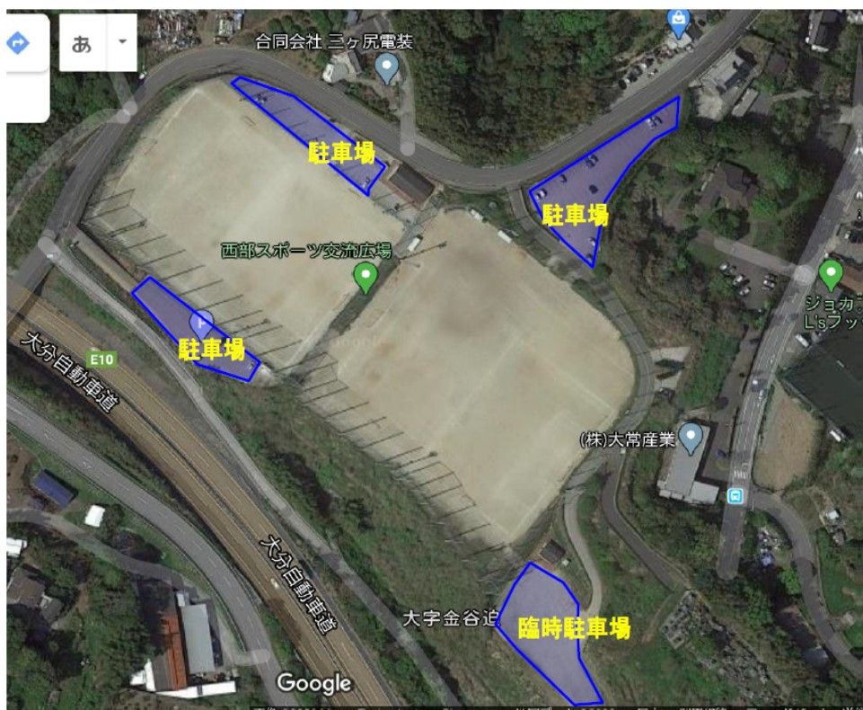
西部グランド駐車スペース

